八大费用
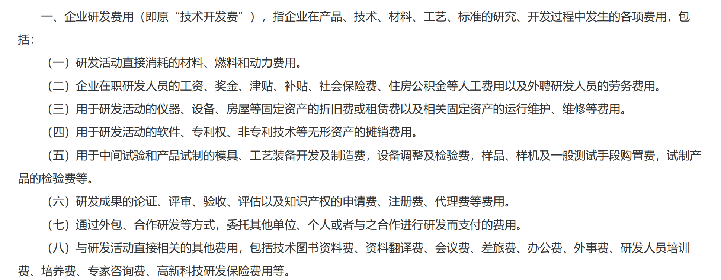
费用类型 | 范围 | 关键管理要求 | 界限 | 费用管理及申报基础
直接消耗 | 包括直接消耗的材料、燃料动力；用于试制的模具、样品样机购置及检验费；用于研发的设备运维费、经营租赁费。 | 1、共用设备租赁费：同样需要记录使用情况并合理分配。 2、材料费用的特殊规定：研发活动直接形成的产品对外销售的，对应的材料费用不得加计扣除。已扣除的，需在销售年度冲减研发费用。这是防止重复扣除的重要规则 | 依法取得知识产权后发生的维护、诉讼等费用，应计入管理费用，不再纳入研发费用；这明确了研发费用与无形资产后续支出的界限。 | 按研发项目或承担单位设立台账归集核算 | 本表为财务核算依据，实际享受加计扣除时，需以财税〔2018〕64号、财税〔2015〕119号、财税〔2023〕7号等最新税务政策为准，并注意特殊规定（如委托境外研发费用需按80%计算基数等）。
人员人工费用 | （工资薪金、基本养老保险费、基本医疗保险费、失业保险费、工伤保险费、生育保险费和住房公积金，以及外聘研发人员的劳务费用。以及符合条件的股权激励支出 | 研发人员同时从事非研发活动的，企业必须对其工时等情况进行记录，并将其费用在研发与非研发活动间合理分配。未分配则不得加计扣除。这是税务核查的重点。
设备与房屋相关费用：折旧费、长期待摊费用
无形资产摊销
中间试验和产品试制费用
成果论证与知识产权申请费
通过外包、合作研发等方式支付给他方的费用
其他直接相关费用（如资料费、差旅费、专家咨询费等）

